Sheet1
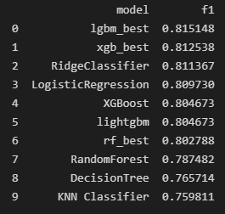
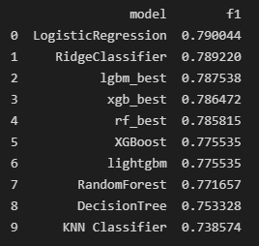
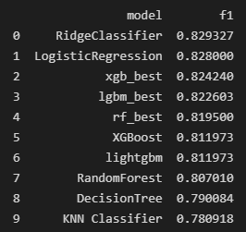
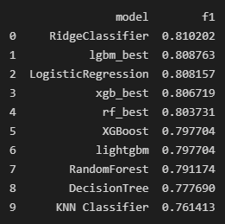
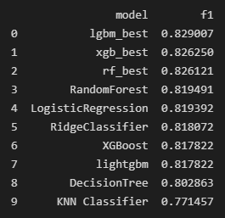
XGB PermutationImportance |  |  |  |  |  | 모델성능
Feature | 탑 | 정글 | 미드 | 원거리딜러 | 서포터 | 탑 |  |  | 정글 |  | 미드 |  |  | 원딜 | 서폿
분당 얻은 골드 | 0.1865 | 0.1274 | 0.1962 | 0.1988 | 0.2283
분당 데스 | 0.0456 | 0.1125 | 0.0617 | 0.0902 | 0.0515
분당 어시 | 0.0584 | 0.0943 | 0.085 | 0.074 | 0.0517
분당 피해량 | 0.0125 | 0.0085 | 0.0195 | 0.0301 | 0.0116
분당 CS | 0.0204 | 0.0143 | 0.0286 | 0.0289 | 0.0048
분당 킬 | 0.004 | 0.0033 | 0.0013 | 0.0071 | 0.0257

LGBM PermutationImportance
Feature | 탑 | 정글 | 미드 | 원거리딜러 | 서포터
분당 얻은 골드 | 0.189 | 0.1277 | 0.1962 | 0.2113 | 0.2306
분당 데스 | 0.0489 | 0.1148 | 0.0617 | 0.0946 | 0.0476
분당 어시 | 0.0592 | 0.0916 | 0.085 | 0.724 | 0.0559
분당 피해량 | 0.0116 | 0.0091 | 0.0195 | 0.033 | 0.0104
분당 CS | 0.0252 | 0.0144 | 0.0286 | 0.0355 | 0.0054
분당 킬 | 0.0062 | 0.0049 | 0.0013 | 0.0142 | 0.0302
 |  |  |  |  |  | F1 Score |  |  |  | Accuracy(정확도)
최종 컬럼 |  |  |  |  |  | 라인 | Light GBM | XGBoost | Random Forest | 라인 | Light GBM | XGBoost | Random Forest
 |  |  |  |  |  | 탑 | 0.7875 | 0.7564 | 0.7858 | 탑 | 0.7874 | 0.7854 | 0.7862
 |  |  |  |  |  | 정글 | 0.8226 | 0.8242 | 0.8195 | 정글 | 0.8276 | 0.8288 | 0.8243
 |  |  |  |  |  | 미드 | 0.8087 | 0.8067 | 0.8037 | 미드 | 0.8048 | 0.803 | 0.8008
 |  |  |  |  |  | 원거리딜러 | 0.8151 | 0.8125 | 0.8027 | 원거리딜러 | 0.8178 | 0.8154 | 0.8059
 |  |  |  |  |  | 서포터 | 0.829 | 0.8262 | 0.8261 | 서포터 | 0.8262 | 0.823 | 0.822

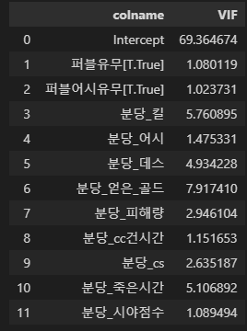
 |  |  |  |  |  | Precision(정밀도) |  |  |  | Recall(재현율)
다중공선성 확인 |  |  |  |  |  | 라인 | Light GBM | XGBoost | Random Forest | 라인 | Light GBM | XGBoost | Random Forest
 |  |  |  |  |  | 탑 | 0.7911 | 0.7936 | 0.7875 | 탑 | 0.7839 | 0.7794 | 0.784
 |  |  |  |  |  | 정글 | 0.8048 | 0.8084 | 0.8033 | 정글 | 0.8411 | 0.8406 | 0.8363
 |  |  |  |  |  | 미드 | 0.8086 | 0.8054 | 0.7991 | 미드 | 0.8089 | 0.8079 | 0.8083
 |  |  |  |  |  | 원거리딜러 | 0.821 | 0.8177 | 0.8074 | 원거리딜러 | 0.8093 | 0.8074 | 0.7982
 |  |  |  |  |  | 서포터 | 0.8295 | 0.8287 | 0.8326 | 서포터 | 0.8285 | 0.8238 | 0.8196

 |  |  |  |  |  | AUC(Area Uder Curve)
 |  |  |  |  |  | 라인 | Light GBM | XGBoost | Random Forest
 |  |  |  |  |  | 탑 | 0.7874 | 0.7855 | 0.7862
 |  |  |  |  |  | 정글 | 0.8282 | 0.8293 | 0.8248
 |  |  |  |  |  | 미드 | 0.8047 | 0.8029 | 0.8007
 |  |  |  |  |  | 원거리딜러 | 0.8177 | 0.8153 | 0.8058
 |  |  |  |  |  | 서포터 | 0.8262 | 0.823 | 0.8221

